员工差旅明细
 | 【员工差旅报销单】

 |  | 姓名: |  | 张兆洁 |  | 职位: | 助理
 |  | 发生地: |  | 上海 |  | 部门: | 会奖6部
 |  | 发生日期: |  | 2024.7.20-7.24 |  | 报销日期: | 2024.7.29
 |  |  |  |  |  | 团号: | HMEA-240721-ZJT854

 | 序号 | 报销项目 | 用途 |  | 实际报销金额 | 合格发票金额 | 不合格发票金额 | 备注
 | 1 | 差旅费 | 餐费 |  | 263.80 | 246.00 | 17.80 | 7.20餐费
 | 2 | 差旅费 | 餐费 |  | 359.00 | 81.00 | 278.00 | 7.21餐费
 | 3 | 差旅费 | 餐费 |  | 285.80 | 112.00 | 173.80 | 7.22餐费
 | 4 | 差旅费 | 餐费 |  | 253.00 | 171.00 | 82.00 | 7.23餐费
 | 5 | 差旅费 | 餐费 |  | 275.00 | 275.00 | 0.00 | 7.24餐费
 | 6 | 交通费 | 小交通 |  | 137.00 | 137.00 | 0.00 | 7.20-7.24市内交通
 | 7 | 住宿 | 房费 |  | 3246.00 | 3246.00 | 0.00 | 7.20-7.24差旅住宿
 | 合计 |  |  |  | 4,819.60 | 4268.00 | 551.60

 | 合格发票金额 |  |  |  | 补票金额 |  |  | 报销总金额
 | 4,268.00 |  |  |  | 551.60 |  |  | 4819.60

 | 报销人: | 张兆洁 |  | 总监： | 合规: |  | 财务：

【员工上会补助统计单】
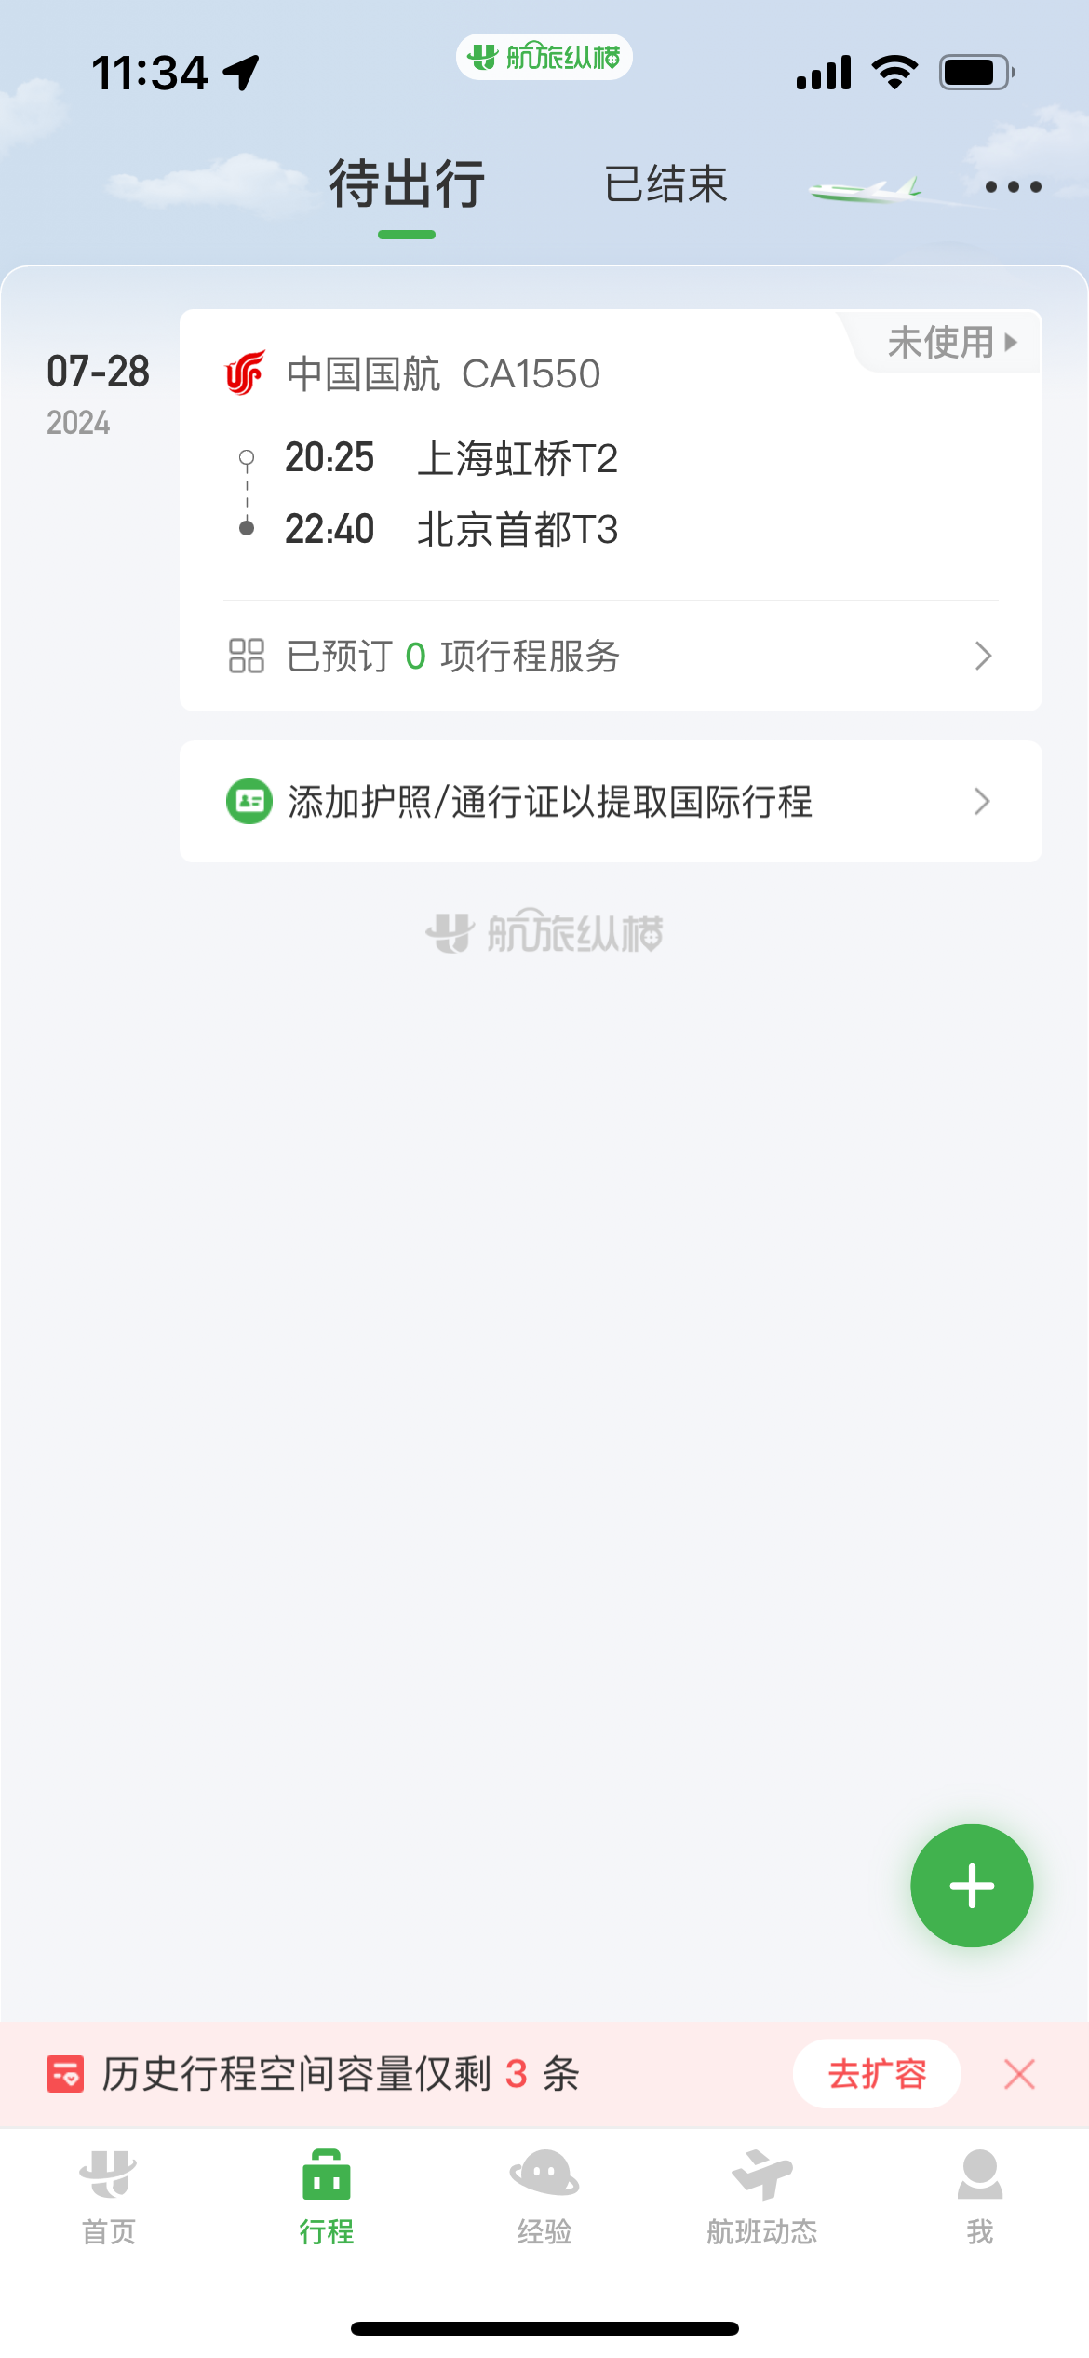
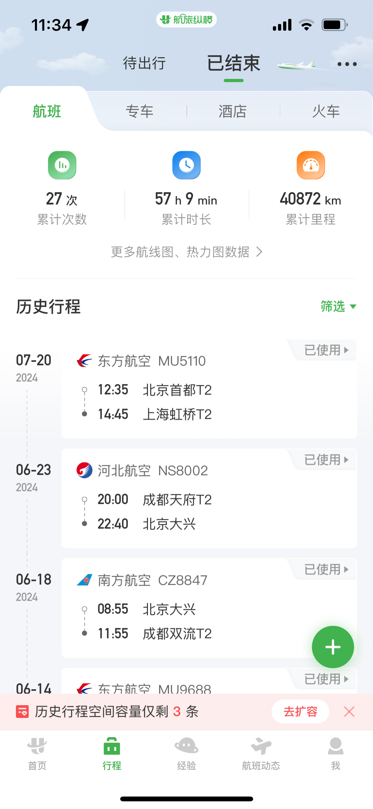
 |  | 姓名: |  | 张兆洁 |  | 职位: | 助理
 |  | 发生地: |  | 上海 |  | 部门: | 会奖6部
 |  | 发生日期: |  | 2024.7.20-7.24 |  | 报销日期: | 2024.7.25
 |  |  |  |  |  | 团号: | HMEA-240721-ZJT854
 |  |  |  |  |  |  |  |  | 、
 |  | 出差城市 | 出差起止日期 |  | 每天金额 | 天数 | 合计 | 备注
 | 1 | 上海 | 2024.7.20-2024.7.21 |  | 200.00 | 2.00 | 400.00
 | 2 | 上海 | 2024.7.22-2024.7.24 |  | 100.00 | 3.00 | 300.00
 | 合计 |  |  |  |  | 5.00 | 700.00
 | 报销人: | 张兆洁 |  | 总监： | 合规: |  | 财务：

